超级杯报名表
2024中国足球协会超级杯上海海港报名表
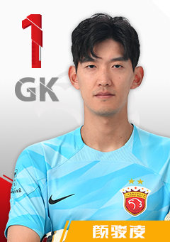 | 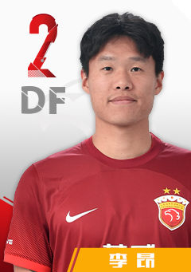 | 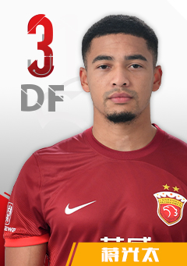 | 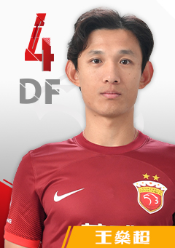 | 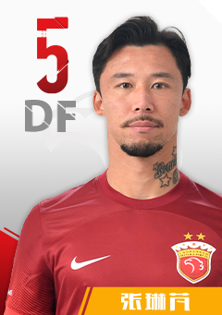 | 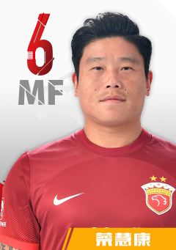 | 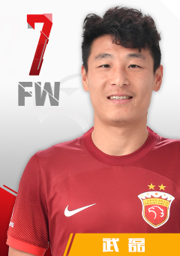
1 | 2 | 3 | 4 | 5 | 6 | 7
颜骏凌 | 李昂 | 蒋光太 | 王燊超 | 张琳芃 | 蔡慧康 | 武磊
1991-01-28 | 1993-09-15 | 1994-05-27 | 1989-02-08 | 1989-05-09 | 1989-10-10 | 1991-11-19
门将 | 后卫 | 后卫 | 后卫 | 后卫 | 前卫 | 前锋
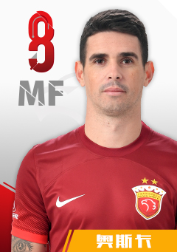 | 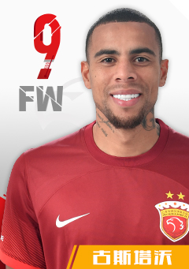 | 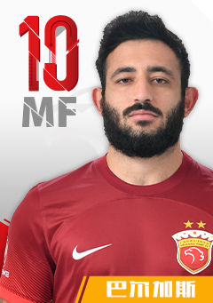 | 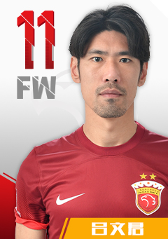 | 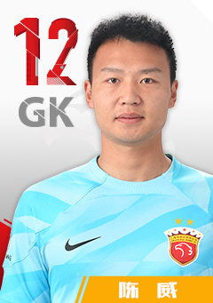 | 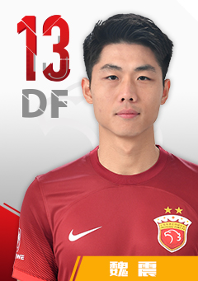 | 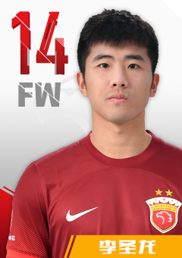
8 | 9 | 10 | 11 | 12 | 13 | 14
奥斯卡 | 古斯塔沃 | 巴尔加斯 | 吕文君 | 陈威 | 魏震 | 李圣龙
1991-09-09 | 1994-03-29 | 1997-05-08 | 1989-03-11 | 1998-02-14 | 1997-02-12 | 1992-07-30
前卫 | 前锋 | 前卫 | 前锋 | 门将 | 后卫 | 前锋
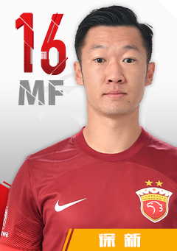 | 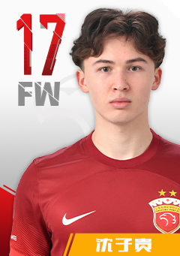 | 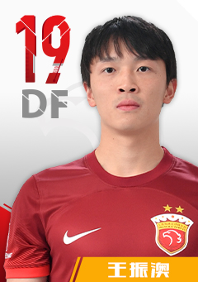 | 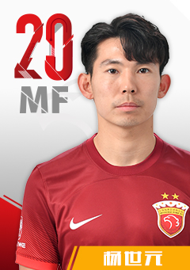 | 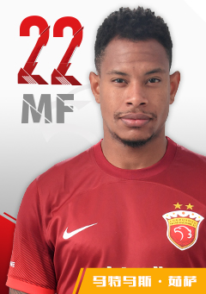 | 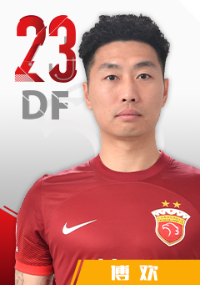 | 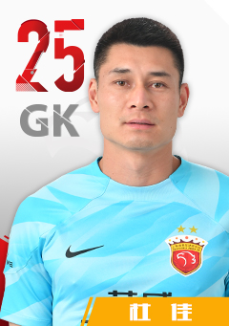
16 | 17 | 19 | 20 | 22 | 23 | 25
徐新 | 沈子贵 | 王振澳 | 杨世元 | 马修斯·尤萨 | 傅欢 | 杜佳
1994-04-19 | 2000-12-26 | 1999-08-10 | 1994-03-11 | 1996-03-22 | 1993-07-12 | 1993-05-01
前卫 | 前锋 | 后卫 | 前卫 | 前卫 | 后卫 | 门将
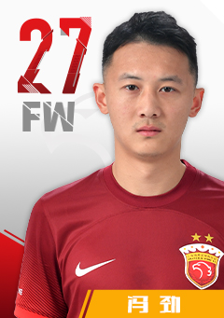 | 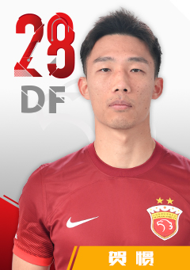 | 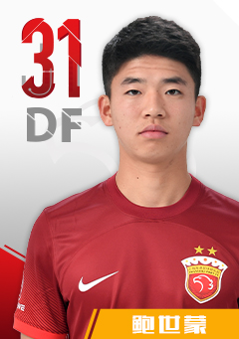 | 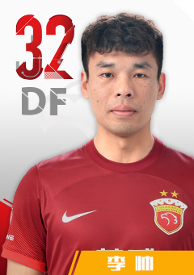 | 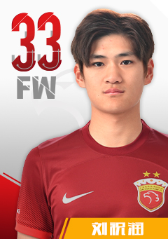 | 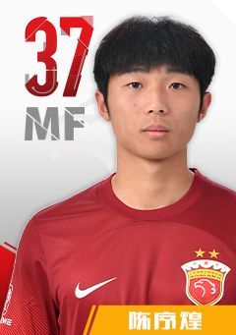 | 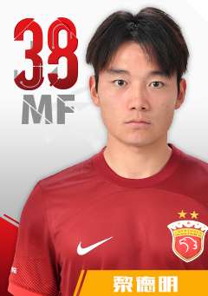
27 | 28 | 31 | 32 | 33 | 37 | 38
冯劲 | 贺惯 | 鲍世蒙 | 李帅 | 刘祝润 | 陈序煌 | 黎德明
1993-08-14 | 1993-01-25 | 2003-07-02 | 1995-06-18 | 2001-10-06 | 2003-04-03 | 2003-09-21
前卫 | 后卫 | 后卫 | 后卫 | 前锋 | 前卫 | 前卫
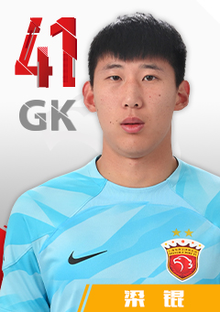 | 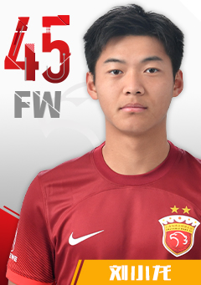 | 
41 | 45 | 主教练
梁锟 | 刘小龙 | 穆斯卡特
2003-11-02 | 2003-09-09 | 1973-08-07
门将 | 前卫 | 澳大利亚

中超联赛报名表
2024中国足球协会超级联赛上海海港报名表

1 | 2 | 3 | 4 | 5 | 6 | 7 | 8
颜骏凌 | 李昂 | 蒋光太 | 王燊超 | 张琳芃 | 蔡慧康 | 武磊 | 奥斯卡
1991-01-28 | 1993-09-15 | 1994-05-27 | 1989-02-08 | 1989-05-09 | 1989-10-10 | 1991-11-19 | 1991-09-09
门将 | 后卫 | 后卫 | 后卫 | 后卫 | 前卫 | 前锋 | 前卫

9 | 10 | 11 | 12 | 13 | 14 | 16 | 17
古斯塔沃 | 巴尔加斯 | 吕文君 | 陈威 | 魏震 | 李圣龙 | 徐新 | 沈子贵
1994-03-29 | 1997-05-08 | 1989-03-11 | 1998-02-14 | 1997-02-12 | 1992-07-30 | 1994-04-19 | 2000-12-26
前锋 | 前卫 | 前锋 | 门将 | 后卫 | 前锋 | 前卫 | 前锋
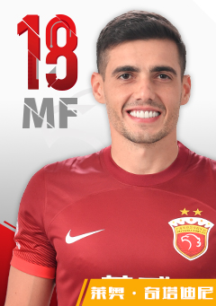 |  |  | 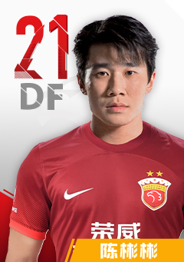
18 | 19 | 20 | 21 | 22 | 23 | 25 | 27
奇塔迪尼 | 王振澳 | 杨世元 | 陈彬彬 | 马修斯·尤萨 | 傅欢 | 杜佳 | 冯劲
1994-02-27 | 1999-08-10 | 1994-03-11 | 1998-06-10 | 1996-03-22 | 1993-07-12 | 1993-05-01 | 1993-08-14
前卫 | 后卫 | 前卫 | 后卫 | 前卫 | 后卫 | 门将 | 前卫
 |  |  |  |  |  | 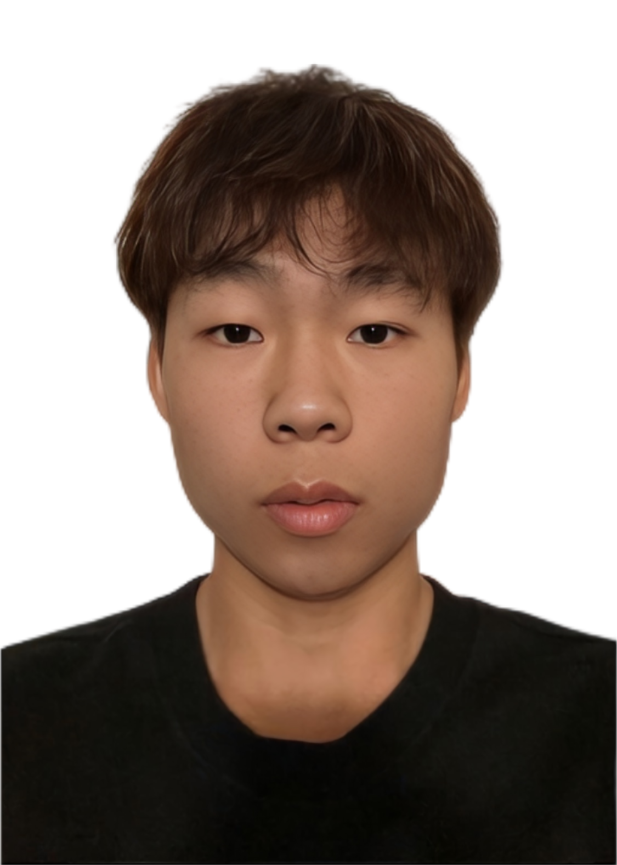 | 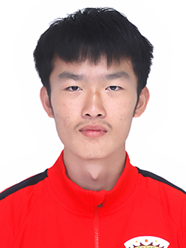
28 | 31 | 32 | 33 | 37 | 38 | 39 | 40
贺惯(撤销) | 鲍世蒙 | 李帅 | 刘祝润 | 陈序煌 | 黎德明 | 刘锴(补报) | 赵智晨(补报)
1993-01-25 | 2003-07-02 | 1995-06-18 | 2001-10-06 | 2003-04-03 | 2003-09-21 | 2003-01-06 | 2003-01-02
后卫 | 后卫 | 后卫 | 前锋 | 前卫 | 前卫 | 后卫 | 后卫
 | 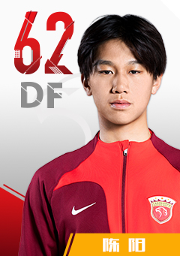 | 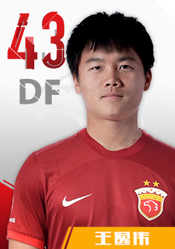 | 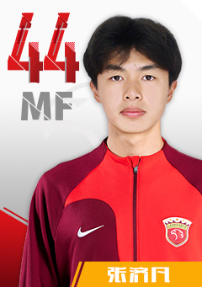
41 | 42 | 43 | 44 | 45 | 主教练
梁锟 | 陈阳(补报) | 王逸伟(撤销) | 张济凡(补报) | 刘小龙 | 穆斯卡特
2003-11-02 | 2003-09-06 | 2004-03-20 | 2003-08-11 | 2003-09-09 | 1973-08-07
门将 | 后卫 | 后卫 | 后卫 | 前卫 | 澳大利亚

亚冠精英联赛报名表
2024-2025亚冠精英联赛上海海港报名表

1 | 2 | 3 | 4 | 5 | 6
颜骏凌 | 李昂 | 蒋光太 | 王燊超 | 张琳芃 | 蔡慧康
1991-01-28 | 1993-09-15 | 1994-05-27 | 1989-02-08 | 1989-05-09 | 1989-10-10
门将 | 后卫 | 后卫 | 后卫 | 后卫 | 前卫

7 | 8 | 9 | 10 | 11 | 12
武磊 | 奥斯卡 | 古斯塔沃 | 巴尔加斯 | 吕文君 | 陈威
1991-11-19 | 1991-09-09 | 1994-03-29 | 1997-05-08 | 1989-03-11 | 1998-02-14
前锋 | 前卫 | 前锋 | 前卫 | 前锋 | 门将

13 | 14 | 16 | 18 | 19 | 20
魏震 | 李圣龙 | 徐新 | 奇塔迪尼 | 王振澳 | 杨世元
1997-02-12 | 1992-07-30 | 1994-04-19 | 1994-02-27 | 1999-08-10 | 1994-03-11
后卫 | 前锋 | 前卫 | 前卫 | 后卫 | 前卫
 |  |  |  | 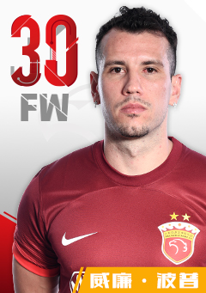
22 | 23 | 25 | 27 | 30 | 31
马修斯·尤萨 | 傅欢 | 杜佳 | 冯劲 | 威廉·波普 | 鲍世蒙
1996-03-22 | 1993-07-12 | 1993-05-01 | 1993-08-14 | 1993-04-13 | 2003-07-02
前卫 | 后卫 | 门将 | 前卫 | 前锋 | 后卫

32 | 33 | 37 | 38 | 41 | 42
李帅 | 刘祝润 | 陈序煌 | 黎德明 | 梁锟 | 陈阳
1995-06-18 | 2001-10-06 | 2003-04-03 | 2003-09-21 | 2003-11-02 | 2003-09-06
后卫 | 前锋 | 前卫 | 前卫 | 门将 | 后卫
 | 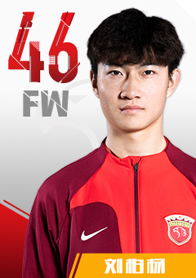 | 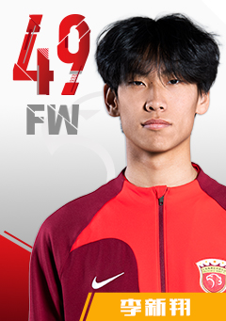 | 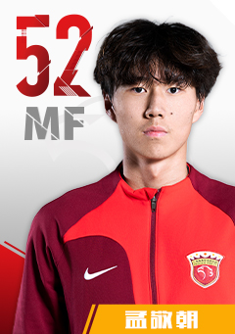
45 | 46 | 49 | 52 | 43 | 主教练
刘小龙 | 刘柏杨 | 李新翔 | 孟敬朝 | 王逸伟 | 穆斯卡特
2003-09-09 | 2003-04-06 | 2005-11-30 | 2003-09-06 | 2004-03-20 | 1973-08-07
前卫 | 前锋 | 前锋 | 前卫 | 后卫 | 澳大利亚

